1.2 & 1.3
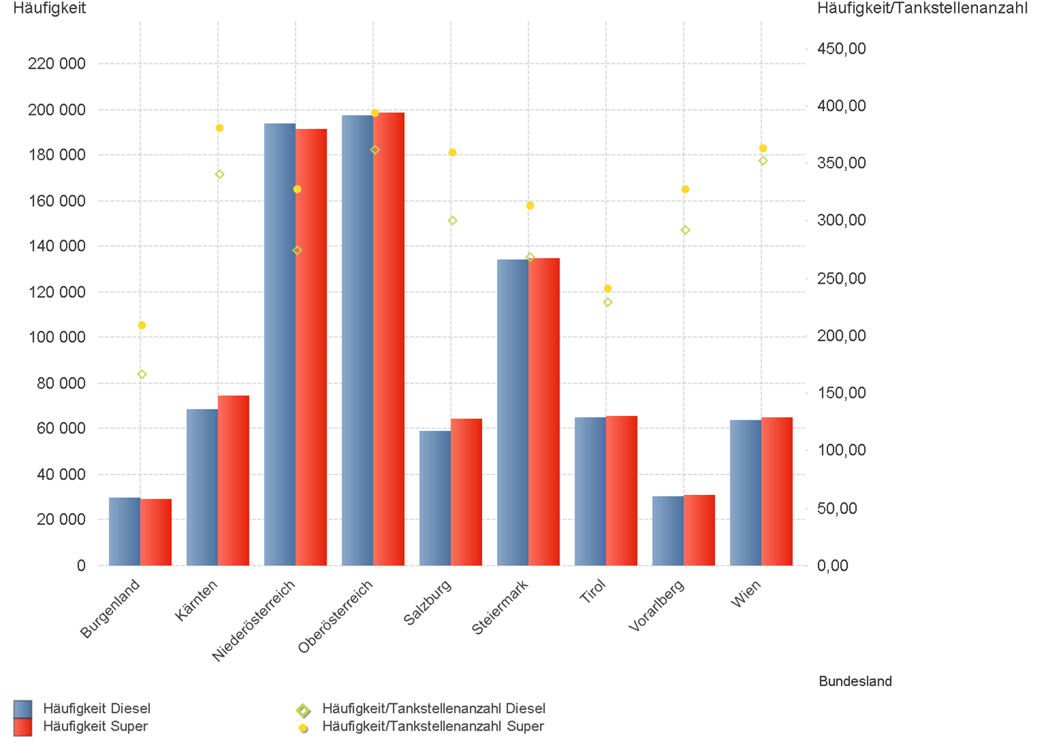
01.01.2025 - 31.03.2025

1.2. | Tankstellenanzahl und Median für "Diesel" und "Super" nach Bundesländern



1.3. | Häufigkeit und durchschnittliche Häufigkeit (je Tankstelle) der Preisänderungen für "Diesel"
 | und "Super" nach Bundesländern

1.6 & 1.7
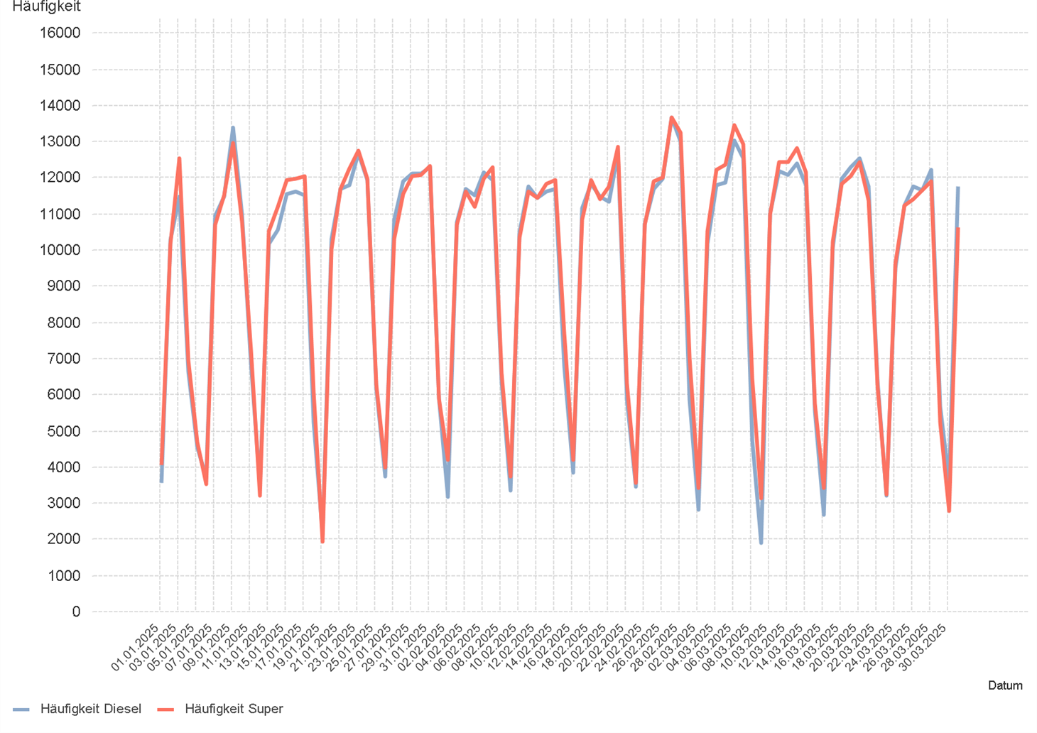
01.01.2025 - 31.03.2025

1.6. Entwicklung der Spritpreise in Österreich

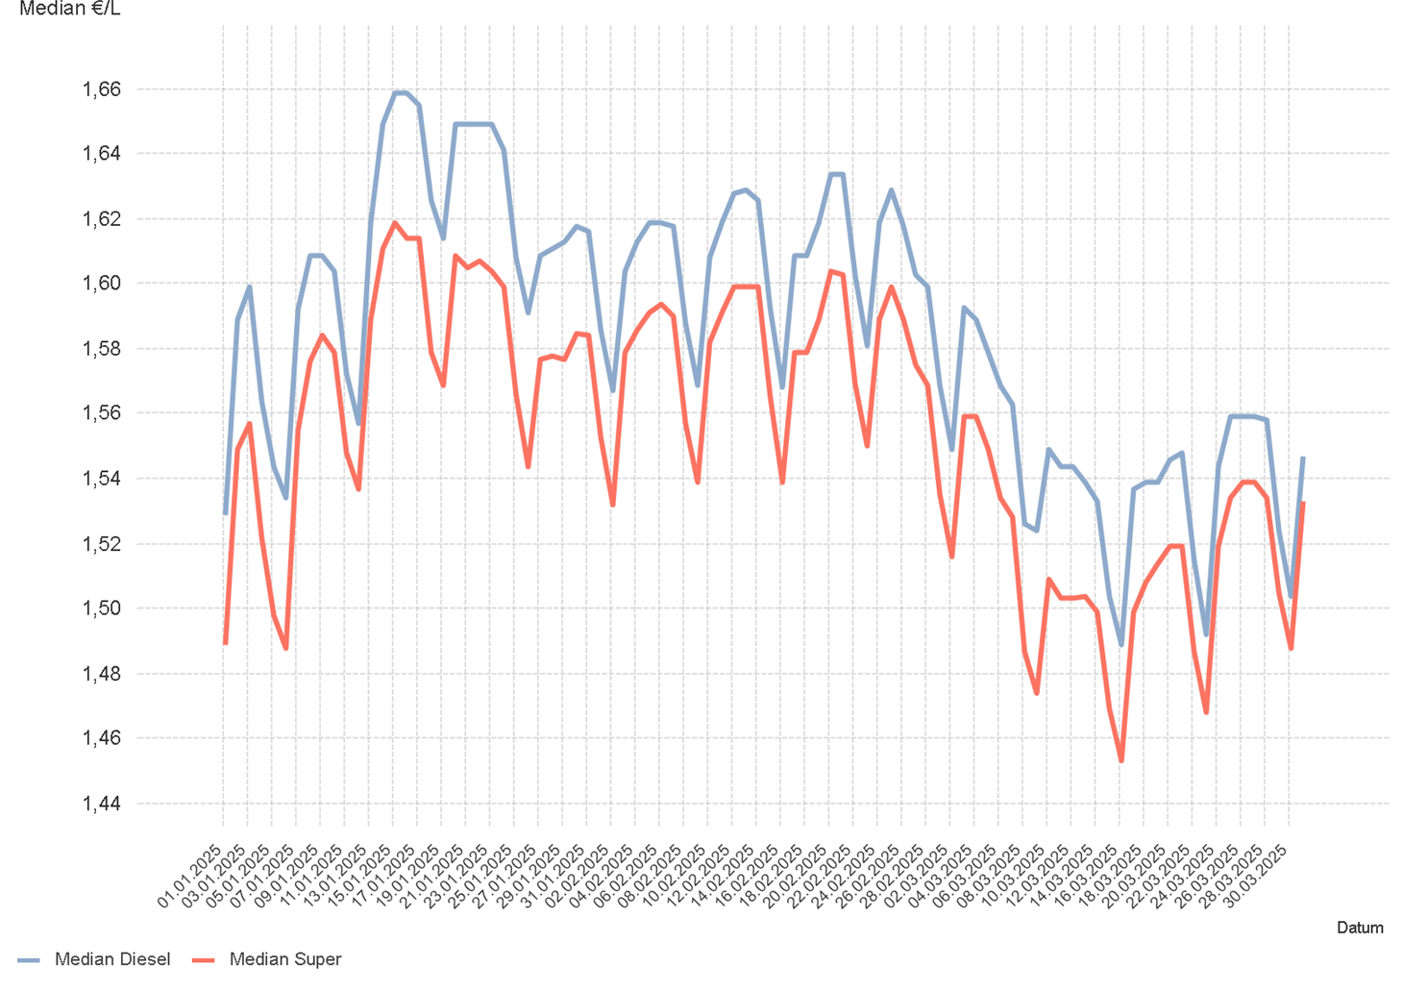

1.7. Entwicklung der Häufigkeit der Preisänderungen in Österreich

2.2 & 2.3
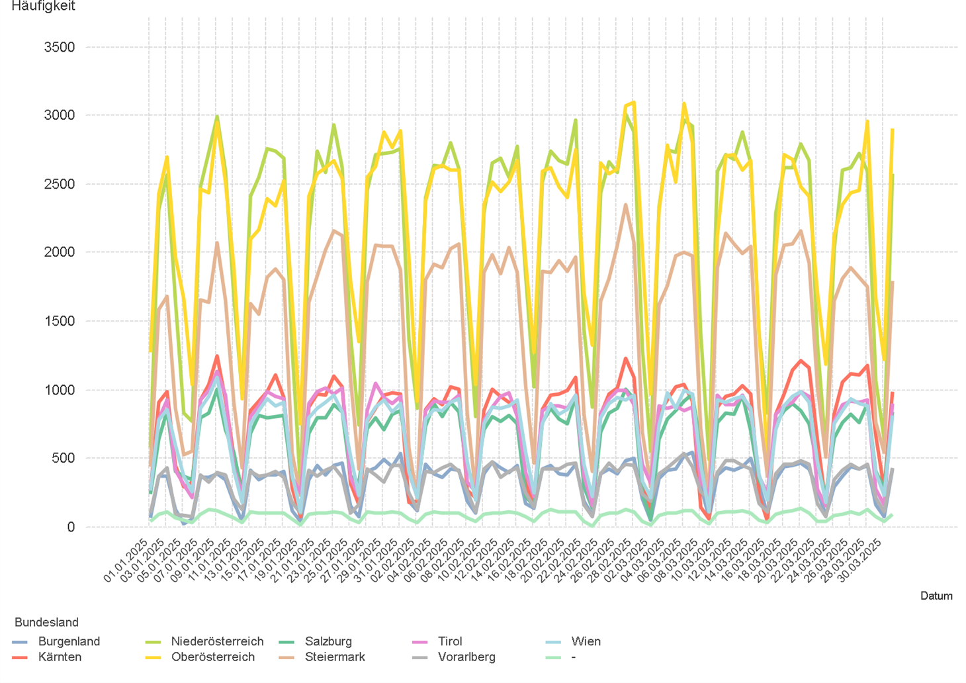
01.01.2025 - 31.03.2025

2.2. Entwicklung der Häufigkeit der Preisänderungen für "Diesel" Preise

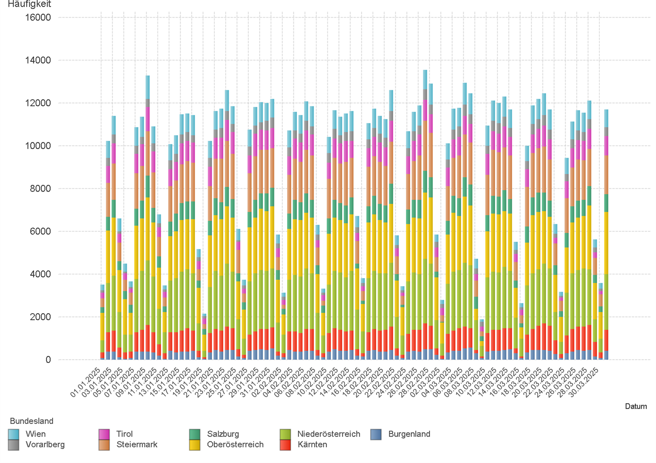

2.3. Entwicklung der Häufigkeit der Preisänderungen für "Diesel" Preise nach Bundesländern

2.5 & 2.6
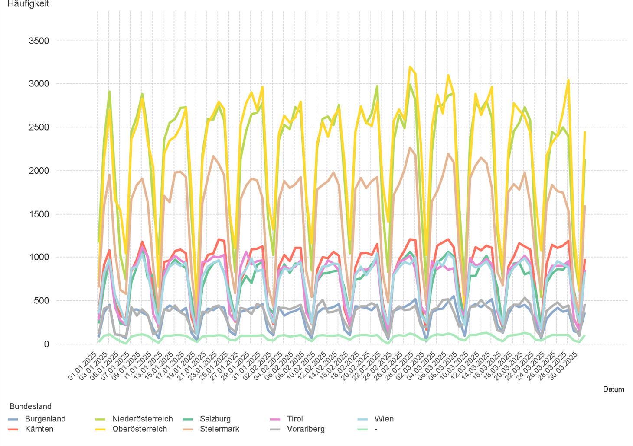
01.01.2025 - 31.03.2025

2.5. Entwicklung der Häufigkeit der Preisänderungen für "Super" Preise

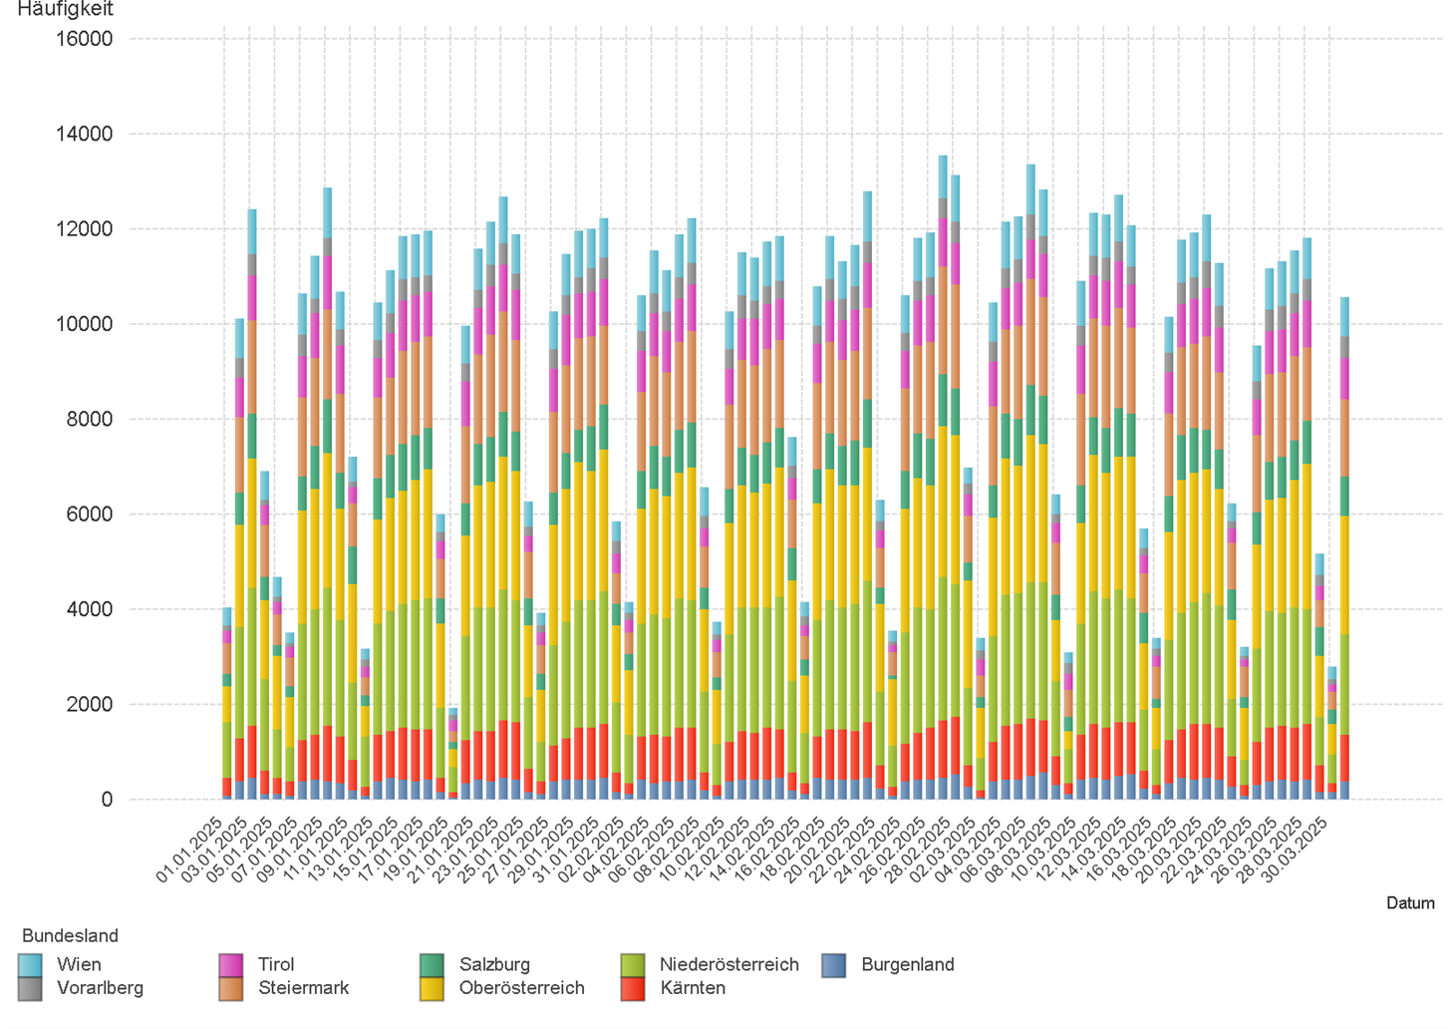

2.6. Entwicklung der Häufigkeit der Preisänderungen für "Super" Preise nach Bundesländern

3.2
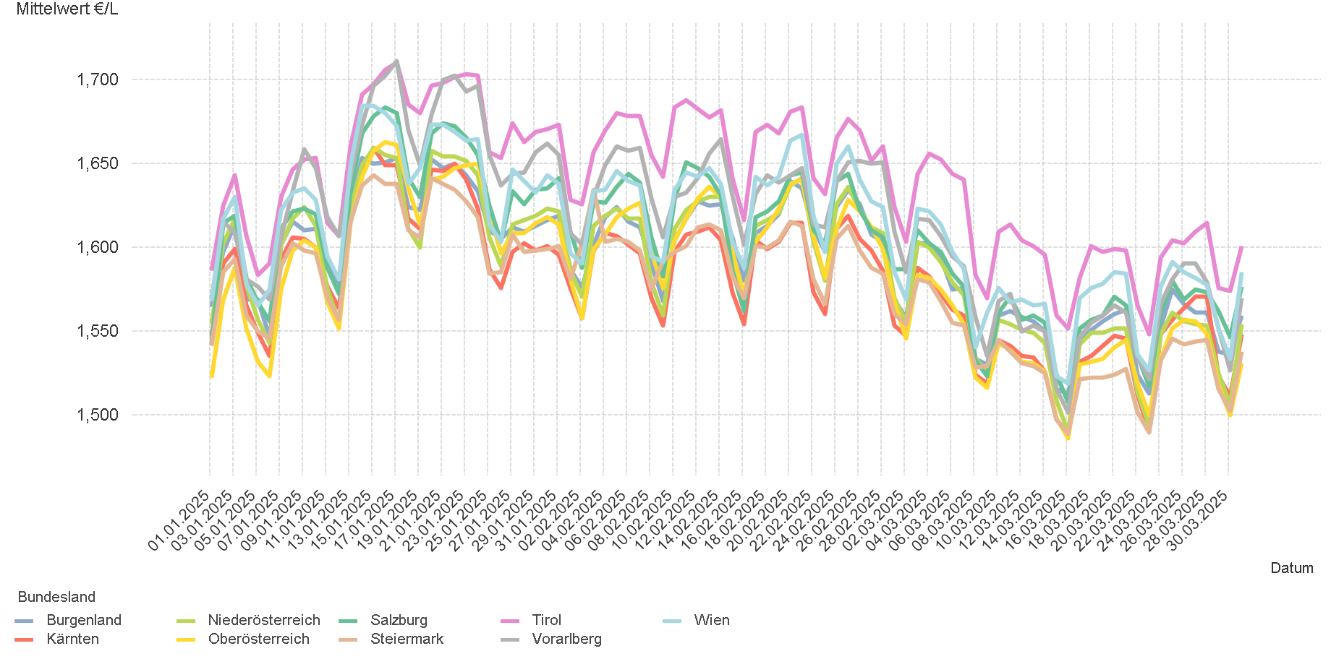
01.01.2025 - 31.03.2025

3.2. Entwicklung Mittelwert für "Diesel" Preise

3.4
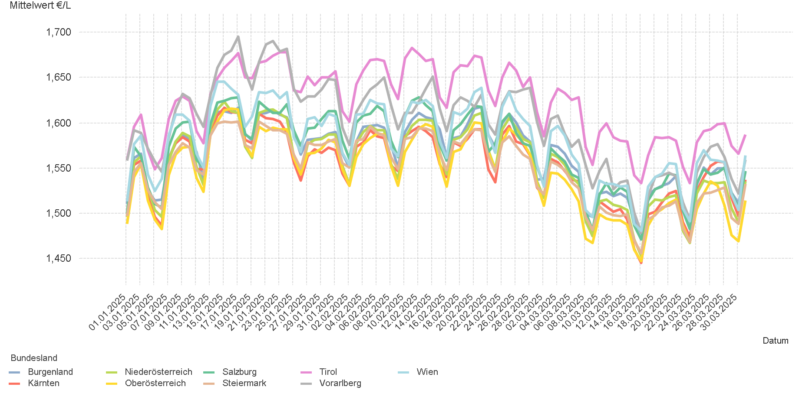
01.01.2025 - 31.03.2025

3.4. Entwicklung Mittelwert für "Super" Preise

4.2
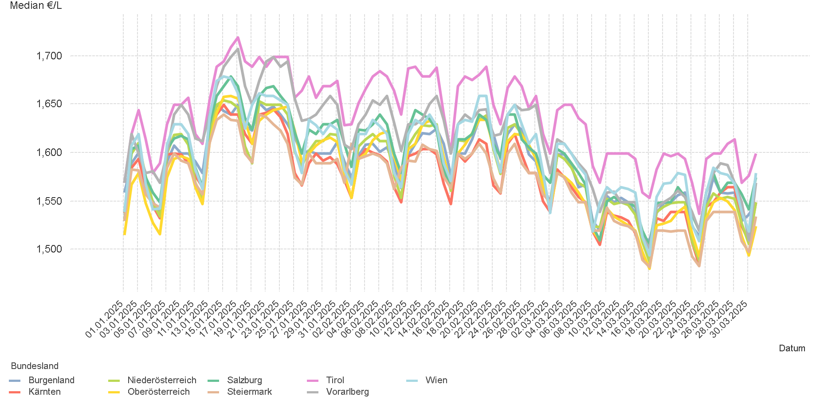
01.01.2025 - 31.03.2025

4.2. Entwicklung Median für "Diesel" Preisen

4.4
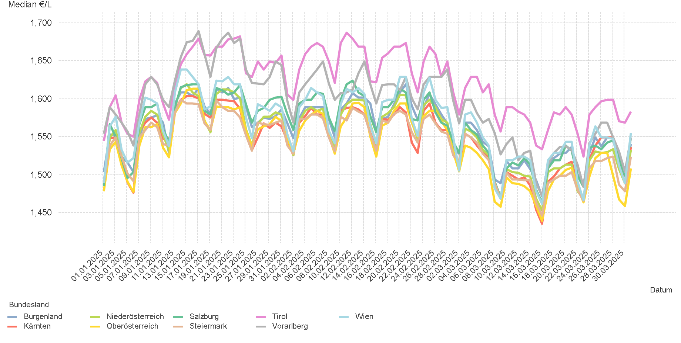
01.01.2025 - 31.03.2025

4.4. Entwicklung Median für "Super" Preisen

6.
01.01.2025 - 31.03.2025

6. Häufigkeit der Preisänderungen durch Tankstellenbetreiber je Meldekanal nach Monaten


DIESEL
Monat | Import | SMS | Web | Total
1 | 272212 | 921 | 14,780 | 287,913
2 | 259971 | 917 | 12,595 | 273,483
3 | 272193 | 967 | 15,226 | 288,386
Total | 804376 | 2,805 | 42,601 | 849,782


SUPER
Monat | Import | SMS | Web | Total
1 | 277597 | 881 | 13,007 | 291,485
2 | 265296 | 883 | 11,469 | 277,648
3 | 279232 | 933 | 13,596 | 293,761
Total | 822125 | 2,697 | 38,072 | 862,894

